수정 후 비교
연령 | TMT1 숫자 오류 |  |  |  |  | TMT1 촉진 |  |  |  |  | TMT2 숫자 오류 |  |  |  |  | TMT2 색상 오류 |  |  |  |  | TMT2 촉진 |  |  |  |  | 비율간섭 |  |  |  |  | 차이간섭
 | 분석 | 수정 후(1차) | 수정 후(2차) | 수정 후(3차) | 수정 후(4차) | 분석 | 수정 후(1차) | 수정 후(2차) | 수정 후(3차) | 수정 후(4차) | 분석 | 수정 후(1차) | 수정 후(2차) | 수정 후(3차) | 수정 후(4차) | 분석 | 수정 후(1차) | 수정 후(2차) | 수정 후(3차) | 수정 후(4차) | 분석 | 수정 후(1차) | 수정 후(2차) | 수정 후(3차) | 수정 후(4차) | 분석 | 수정 후(1차) | 수정 후(2차) | 수정 후(3차) | 수정 후(4차) | 분석 | 수정 후(1차) | 수정 후(2차) | 수정 후(3차) | 수정 후(4차)
5 | 0.325 | 0.27 | 0.27 | 0.32 | 0.36 | 0.7125 | 0.32 | 0.53 | 0.65 | 0.71 | 0.775 | 0.43 | 0.65 | 0.67 | 0.74 | 1.4875 | 1.11 | 1.40 | 1.44 | 1.50 | 3.5875 | 2.08 | 3.12 | 3.55 | 3.62 | 0.89106237196 | 0.93 | 0.94 | 0.93 | 0.89 | 49.4638 | 40.65 | 49.12 | 51.06 | 50.24
6 | 0.29545454545 | 0.26 | 0.26 | 0.24 | 0.20 | 0.22727272727 | 0.28 | 0.34 | 0.30 | 0.23 | 0.25 | 0.40 | 0.47 | 0.46 | 0.38 | 1.0227272727 | 1.01 | 1.11 | 1.10 | 1.03 | 2 | 1.77 | 2.12 | 1.97 | 1.88 | 1.0011730452 | 0.95 | 0.95 | 0.95 | 1.01 | 42.29425 | 36.88 | 39.71 | 39.06 | 40.07
7 | 0.10204081633 | 0.25 | 0.25 | 0.21 | 0.17 | 0.020408163265 | 0.23 | 0.19 | 0.09 | 0.04 | 0.38775510204 | 0.36 | 0.33 | 0.31 | 0.24 | 0.87755102041 | 0.92 | 0.87 | 0.83 | 0.78 | 0.75510204082 | 1.46 | 1.29 | 0.93 | 0.86 | 1.0273274461 | 0.96 | 0.96 | 0.97 | 1.01 | 29.731897959 | 33.11 | 31.70 | 30.09 | 30.86
8 | 0.20689655172 | 0.24 | 0.24 | 0.20 | 0.21 | 0 | 0.18 | 0.08 | -0.02 | 0.00 | 0.18965517241 | 0.33 | 0.22 | 0.20 | 0.21 | 0.55172413793 | 0.83 | 0.68 | 0.65 | 0.66 | 0.29310344828 | 1.16 | 0.64 | 0.32 | 0.33 | 0.9178603885 | 0.98 | 0.98 | 0.98 | 0.97 | 21.92112069 | 29.34 | 25.10 | 23.68 | 23.54
9 | 0.20689655172 | 0.23 | 0.22 | 0.21 | 0.25 | 0.051724137931 | 0.13 | -0.01 | -0.04 | 0.00 | 0.18965517241 | 0.29 | 0.15 | 0.14 | 0.21 | 0.58620689655 | 0.74 | 0.54 | 0.53 | 0.59 | 0.1724137931 | 0.85 | 0.16 | 0.03 | 0.11 | 1.0295905962 | 0.99 | 0.99 | 0.99 | 0.95 | 19.313758621 | 25.57 | 19.92 | 19.37 | 18.55
10 | 0.30357142857 | 0.22 | 0.22 | 0.23 | 0.27 | 0.017857142857 | 0.08 | -0.06 | -0.02 | 0.00 | 0.14285714286 | 0.26 | 0.11 | 0.12 | 0.19 | 0.51785714286 | 0.64 | 0.45 | 0.46 | 0.52 | 0.071428571429 | 0.54 | -0.15 | -0.03 | 0.05 | 0.96268769684 | 1.01 | 1.00 | 1.00 | 0.96 | 17.252732143 | 21.80 | 16.15 | 16.70 | 15.88
11 | 0.30434782609 | 0.21 | 0.21 | 0.24 | 0.25 | 0 | 0.03 | -0.07 | 0.02 | 0.00 | 0.15217391304 | 0.22 | 0.11 | 0.13 | 0.14 | 0.4347826087 | 0.55 | 0.41 | 0.44 | 0.45 | 0.021739130435 | 0.24 | -0.28 | 0.04 | 0.05 | 0.92369279351 | 1.02 | 1.02 | 1.01 | 1.01 | 13.995086957 | 18.02 | 13.79 | 15.22 | 15.08
12 | 0.17647058824 | 0.20 | 0.20 | 0.24 | 0.20 | 0 | -0.02 | -0.05 | 0.05 | 0.00 | 0.17647058824 | 0.18 | 0.15 | 0.17 | 0.10 | 0.55882352941 | 0.46 | 0.41 | 0.45 | 0.40 | 0.058823529412 | -0.07 | -0.24 | 0.12 | 0.04 | 1.0963114429 | 1.04 | 1.04 | 1.03 | 1.08 | 16.038058824 | 14.25 | 12.84 | 14.45 | 15.23
13 | 0.12820512821 | 0.19 | 0.20 | 0.21 | 0.16 | 0 | -0.07 | 0.00 | 0.04 | 0.00 | 0.076923076923 | 0.15 | 0.22 | 0.23 | 0.14 | 0.23076923077 | 0.36 | 0.46 | 0.48 | 0.41 | 0 | -0.37 | -0.03 | 0.12 | 0.02 | 1.1438467808 | 1.05 | 1.06 | 1.05 | 1.11 | 14.017897436 | 10.48 | 13.30 | 13.95 | 14.95
14-15 | 0.203125 | 0.18 | 0.19 | 0.14 | 0.18 | 0 | -0.12 | 0.08 | -0.04 | 0.00 | 0.390625 | 0.11 | 0.33 | 0.30 | 0.38 | 0.625 | 0.27 | 0.56 | 0.51 | 0.57 | 0.015625 | -0.68 | 0.36 | -0.07 | 0.01 | 1.0243743412 | 1.07 | 1.08 | 1.09 | 1.04 | 12.788109375 | 6.71 | 15.18 | 13.25 | 12.43
손실값 |  | 0.5835992846 | 0.56642246313 | 0.51424395097 | 0.41930904911 |  | 1.1931405831 | 0.89295718686 | 0.50443016828 | 0.1626716842 |  | 1.2897099567 | 0.78417513772 | 0.7509190047 | 0.5660814974 |  | 1.688063065 | 0.90036418087 | 0.84132145428 | 0.63119764263 |  | 5.8797780827 | 2.6778325644 | 0.7807488317 | 0.45316271699 |  | 0.59368710212 | 0.5986946271 | 0.59363375784 | 0.32860618151 |  | 51.245822506 | 16.29659 | 10.880809248 | 11.083390685
TMT1_숫자 순서 오류
TMT1_숫자 순서 오류

TMT1_촉진
TMT1_촉진

TMT2_색순서오류
TMT2_색순서오류

TMT2_숫자순서오류
TMT2_숫자순서오류

TMT2_촉진
TMT2_촉진

TMT2_비율간섭
TMT2_비율간섭

TMT2_차이간섭
TMT2_차이간섭

실시내용
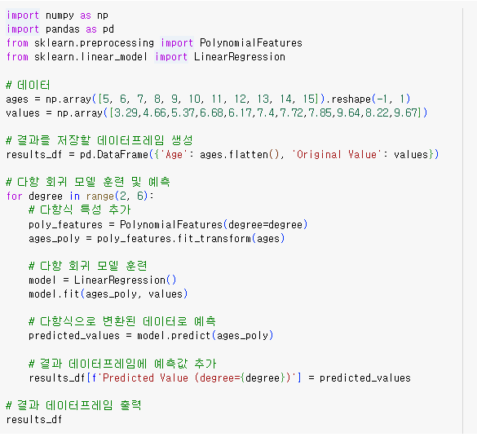
구분 | 내용
배경 | 연령별 평균이 비선형을 이루고 있어 이론배경에 적합하지 않아 모델링 실시
목적 | 연령별 평균 데이터를 학습하여 다항식으로 선형관계로 리모델링
실시 | sklearn 모듈을 활용해 연령별 평균 데이터를 학습한 다항식 산출 (연령별 평균값에서 최소한의 오차가 있는 다항식 산출) 차수(degree)에 따라 모델의 복잡성이 달라지기 때문에 파라미터 조정 필요 2차~5차까지의 다항 선형식 산출

